全体フロー
GGJ仕様書（画面レイアウト）

タイトル画面
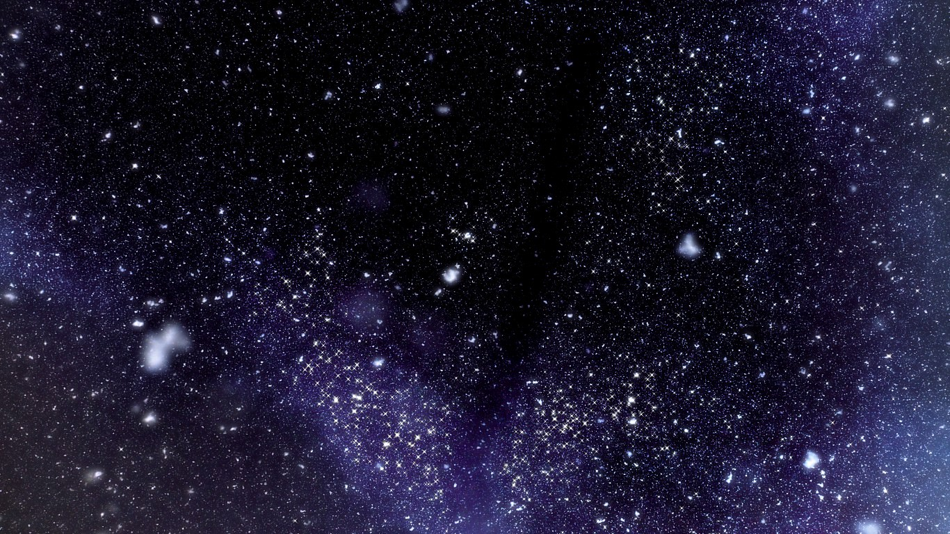
くっつけ！俺の星！

1/27 11:00
仕様変更

【必要要件】
画面タップorクリックでセーブデータがある場合だけロード画面（？）
オートセーブされたデータをオートロードの方がUB高い？
【必要要件】
画面タップorクリックで
「最初から」
「続きから」
を選択させる。

Click to start

初期星セットアップ画面

【必要要件】
シート「初期星セットアップ仕様」
に記載

自分の星を作る

自分の星を作るをクリックorタップ後
星に手を入れる画面へ遷移

星に手を入れる所

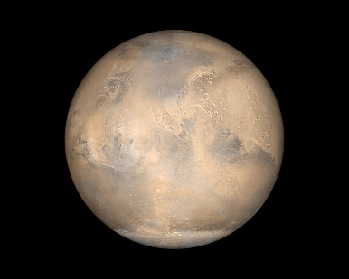
【必要要件】
シート「星操作仕様」
に記載

星の寿命を終わらせるをタップorクリック後



【必要要件】
太陽に自分の作った星が吸い込まれて行ってゲームオーバー
タイトルに戻るをクリック後、タイトル画面へ戻る

初期星セットアップ
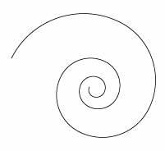
初期星セットアップ仕様

星を作る素材の石をタップする度に色が変わって素材のパラメータが切り変わる。
また、文字でも素材石のパラメータがわかるようにする。
例：石の上に文字を表示する等（もっとスマートな方法が欲しい）
温度を上げる石：赤 下げる石：青
重力を上げる石：黒 下げる石：白
空気を含ませる石：もやもやっとしてる石
質量の大きい石：スケールを大きくして対応 質量を減らす石：スケールを小さくして対応

星を作るをクリックしたら、渦巻状に石が真ん中に集まってぶつかって光って星が出来る。

自分の星を作る

星に手を入れる所
星に手を入れる所の仕様

 |  | 便宜上、自分の星はPC,ぶつける星はNPCと表記します。星だらけでわかりにくいので。

PCにNPCをフリック、もしくはドラッグしてぶつけることが出来る。
高速でぶつけた場合、PCを貫通しNPCが持っているパラメータ数値分、PCのパラメータから減算する。
低速でぶつけた場合、PCを貫通せずNPCが持っているパラメータ数値分、PCのパラメータを加算する。
ぶつかった瞬間に、PCが見えなくなるようなエフェクト（最悪画面のホワイトアウトなどでもいいので）星を隠し、その間に変更されたパラメータに合わせた状態にPCを変更する。

1/27 11:00
仕様変更

NPCはユーザーが操作を行わない限りPCにぶつかる軌道を描くことはない。

 | ぶつける星はもう少し仕様詰めるべきかもしれない。
 | メニューどこにおこうか。メニューの中身は、「星のパラメータ表示と非表示の切り替え」「セーブ」「ロード」「星の寿命を終わらせる」「メニューを閉じる」
 | 星に関しては画面外（バッファは持たせるもののおおよその距離でいいです）に出たら消してくださって大丈夫です。画面内にいる間は残してください。

Sheet1
基本となる星の形状決定要素（αまでの必須）

星は以下の公開パラメータで決定される

パラメータ名 | 影響を受けるサブパラメータ
温度 | 水 | 水が大量にあり、温度が高い場合、星に水蒸気（大量の雲）が発生する。温度が適温の場合、奇麗な水が惑星の表面に流れる。温度が低すぎる場合、惑星が氷の星となる。
空気 | 電気 | 空気が高い場合、電気が高いと星が電気を帯びる
重力 |  | 重力が高い場合正球に近い形になり、重力が低い場合は形がいびつになる。
質量 |  | 質量は星の大きさ。画面を占有するサイズで判別できる。大きいほうが見栄えいいけど、小さいのも味があるよ。
サブパラメータ | 関係するパラメータ
毒 | 水 | 水に影響を与える。水が大量にありこの数値が高い場合、雲や水場、氷が紫に変色する。
金属 | 水 | 金属が一定値以上の場合、どのような温度でも水がなくなり、金属星となる。
追加要素（βまでのブラッシュアップ追加仕様）
パラメータ名 | 影響を受けるパラメータ
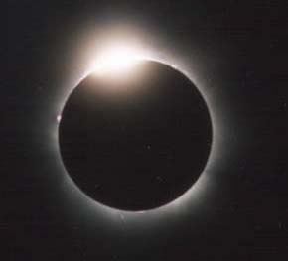
衛星 | 重力 | 重力が一定値以上（少しいびつ状態以上）衛星が一定値以上の場合、惑星の周りにリングが出来る。また、更に一定値以上溜めると、衛星が出来る。
魔力
光 | なし | 光のパラメータが一定値以上の場合、星の何か所かに光源が出来る。
闇 | 光 | 闇のパラメータと光のパラメータが両方とも一定以上の場合、星がダイアモンドリングになる。

 |  |  | ダイヤモンドリング参考画像

